상품제안서
홍보용 프리 밴드 | 상품코드: S37298

 |  |  |  |  |  |  | 02-713-8555 | www.synergygift.co.kr
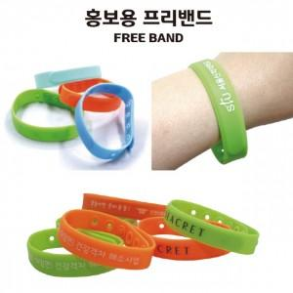

【상세/제작정보】 | <p><span style="font-size: 14pt;">※ 1,000개 단위로 제작 가능합니다.</span></p><p><span style="font-size: 14pt;">※ 주황, 연초록 색상 랜덤 발송 됩니다.</span></p><p><span style="font-size: 14pt;">※ 배송비 1박스 1,000개 포장, 박스당 5,000원 부가세별도 발생</span></p>

【인쇄/포장옵션】 | 실크, 스티커 / OPP(비닐)

【공급단가】 | 수량 | 1,000~ | 2,000~ | 3,000~ | 5,000~ | 10,000~
*VAT별도 | 단가 | 780원 | 760원 | 750원 | 720원 | 690원

【상품 URL】 | https://www.synergygift.co.kr:443/src/goods_detail.php?gdno=37298

